Kapak
Türk Telekom
Finansal & Operasyonel Veriler

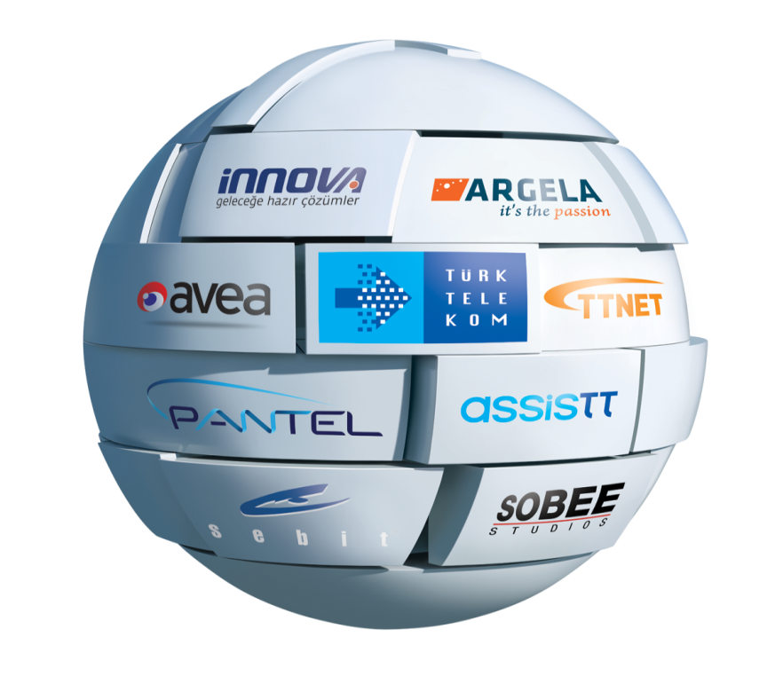

Türk Telekom Yatırımcı İlişkileri

ir@turktelekom.com.tr
www.ttinvestorrelations.com.tr
+90 (212) 309 96 30

Uyarı: Buradaki bilgiler yatırımcı sunumundan alınmıştır. Türk Telekom buradaki bilgilerin doğruluğunu sağlamak için gerekli özeni göstermiş olup bu bilgilerin kullanımından kaynaklanan herhangi bir kayıptan veya yükümlüklükten dolayı sorumlu tutulamaz. Bu belgenin websitemizdeki mali tablolarla beraber kullanılması gerekmektedir.

Operasyonel Veriler
Period | 2008 Ç1 | 2008 Ç2 | 2008 Ç3 | 2008 Ç4 | 2009 Ç1 | 2009 Ç2 | 2009 Ç3 | 2009 Ç4 | 2010 Ç1 | 2010 Ç2 | 2010 Ç3 | 2010 Ç4 | 2011 Ç1 | 2011 Ç2
PSTN Erişim Hattı Sayısı (milyon) | 18.0 | 17.8 | 17.7 | 17.5 | 17.3 | 17.1 | 16.8 | 16.6 | 16.5 | 16.3 | 16.2 | 16.0 | 15.8 | 15.6
Yalın DSL Hat Sayısı (milyon) |  |  |  |  |  |  |  |  |  |  |  |  | 0.04 | 0.1
Toplam Erişim Hattı Sayısı (milyon) |  |  |  |  |  |  |  |  |  |  |  |  | 15.8 | 15.7
PSTN ARPU (TL) | 24.1 | 24.3 | 25.2 | 23.9 | 23.1 | 23.1 | 22.1 | 21.1 | 20.7 | 21.9 | 22.1 | 22.2 | 22.1 | 22.1
PSTN MoU (dakika) | 135.4 | 134.8 | 130.3 | 118.1 | 121.2 | 118.7 | 109.7 | 108.0 | 113.8 | 119.8 | 111.4 | 113.5 | 110.9 | 112.2

Toptan ADSL Bağlantı Sayısı (milyon) | 5.0 | 5.2 | 5.5 | 5.8 | 6.0 | 6.0 | 6.1 | 6.2 | 6.4 | 6.5 | 6.5 | 6.6 | 6.7 | 6.7
ADSL ARPU (TL) | 26.5 | 27.0 | 27.0 | 26.2 | 27.6 | 29.3 | 29.9 | 31.1 | 31.8 | 32.1 | 31.5 | 32.7 | 36.0 | 36.4

Mobil Toplam Abone Sayısı (milyon) | 10.5 | 11.0 | 11.7 | 12.2 | 12.6 | 12.4 | 12.1 | 11.8 | 11.7 | 11.5 | 11.4 | 11.6 | 11.8 | 12.2
Mobil Ön ödemeli Abone Sayısı (milyon) | 6.7 | 7.1 | 7.7 | 8.1 | 8.2 | 8.0 | 7.8 | 7.6 | 7.3 | 7.0 | 6.9 | 7.0 | 6.8 | 6.9
Mobil Faturalı Abone Sayısı (milyon) | 3.8 | 3.9 | 4.0 | 4.1 | 4.4 | 4.4 | 4.2 | 4.3 | 4.3 | 4.5 | 4.6 | 4.7 | 5.0 | 5.4
Mobil Ön Ödemeli ARPU (TL) | 10.3 | 10.0 | 9.9 | 8.8 | 7.8 | 8.4 | 9.5 | 9.9 | 9.8 | 9.7 | 10.5 | 10.9 | 10.9 | 10.9
Mobil Faturalı ARPU (TL) | 24.1 | 24.9 | 26.4 | 25.2 | 25.4 | 30.1 | 33.5 | 31.9 | 31.7 | 30.0 | 31.0 | 30.9 | 30.2 | 31.8
Mobil Karma ARPU (TL) | 15.7 | 16.0 | 16.4 | 14.6 | 14.0 | 16.5 | 18.6 | 17.8 | 18.0 | 17.8 | 19.3 | 19.2 | 19.1 | 20.5
Mobile MoU (dakika) | 173.9 | 180.6 | 170.4 | 166.7 | 188.1 | 245.2 | 278.8 | 258.0 | 249.1 | 268.1 | 264.9 | 268.5 | 280.5 | 309.1

PSTN Erişim Hattı Sayısı (milyon)

Mobile ARPU
Mobile Abone Sayıları

